DED-1-Employment
 | KY Total Employment | Eastern Kentucky CEP WIA
2001 Q2 | 1,698,503 | 118,182
2001 Q3 | 1,699,148 | 119,484
2001 Q4 | 1,712,734 | 124,212
2002 Q1 | 1,661,307 | 120,224
2002 Q2 | 1,690,058 | 123,424
2002 Q3 | 1,672,241 | 119,105
2002 Q4 | 1,696,128 | 121,184
2003 Q1 | 1,649,509 | 117,646
2003 Q2 | 1,670,975 | 118,114
2003 Q3 | 1,655,377 | 114,715
2003 Q4 | 1,706,855 | 120,138
2004 Q1 | 1,671,134 | 116,062
2004 Q2 | 1,706,094 | 120,803
2004 Q3 | 1,682,267 | 116,892
2004 Q4 | 1,730,705 | 121,433
2005 Q1 | 1,695,516 | 119,034
2005 Q2 | 1,721,363 | 120,642
2005 Q3 | 1,700,184 | 116,733
2005 Q4 | 1,747,499 | 122,112
2006 Q1 | 1,719,936 | 122,304
2006 Q2 | 1,756,505 | 124,381
2006 Q3 | 1,723,705 | 120,520
2006 Q4 | 1,769,276 | 122,941
2007 Q1 | 1,735,070 | 119,593
2007 Q2 | 1,772,875 | 120,318
2007 Q3 | 1,751,948 | 116,637
2007 Q4 | 1,791,537 | 119,749
2008 Q1 | 1,758,798 | 119,493
2008 Q2 | 1,784,027 | 122,896
2008 Q3 | 1,739,046 | 116,384
2008 Q4 | 1,754,028 | 120,286
2009 Q1 | 1,682,720 | 118,410
2009 Q2 | 1,688,795 | 119,792
2009 Q3 | 1,659,678 | 112,961
2009 Q4 | 1,695,238 | 115,523
2010 Q1 | 1,646,092 | 111,778
2010 Q2 | 1,680,754 | 114,118
2010 Q3 | 1,656,089 | 111,455
2010 Q4 | 1,695,066 | 116,385
2011 Q1 | 1,664,933 | 119,649
2011 Q2 | 1,709,041 | 120,349
2011 Q3 | 1,677,493 | 116,034
2011 Q4 | 1,723,117 | 121,374
2012 Q1 | 1,693,246 | 119,357
2012 Q2 | 1,732,560 | 115,527
2012 Q3 | 1,709,631 | 109,548
2012 Q4 | 1,749,500 | 115,743
2013 Q1 | 1,721,099 | 112,486
2013 Q2 | 1,752,458 | 113,751
2013 Q3 | 1,727,259 | 109,808
...

DED-2-Earnings
 | KY Average Stable Earnings | Eastern KY CEP WIA Stable Earnings
2001 Q1 | $2,688 | $2,353
2001 Q2 | $2,586 | $2,112
2001 Q3 | $2,783 | $2,364
2001 Q4 | $2,661 | $2,192
2002 Q1 | $2,747 | $2,356
2002 Q2 | $2,664 | $2,141
2002 Q3 | $2,877 | $2,366
2002 Q4 | $2,760 | $2,225
2003 Q1 | $2,786 | $2,407
2003 Q2 | $2,723 | $2,176
2003 Q3 | $2,964 | $2,425
2003 Q4 | $2,848 | $2,304
2004 Q1 | $2,905 | $2,535
2004 Q2 | $2,835 | $2,323
2004 Q3 | $3,169 | $2,645
2004 Q4 | $2,881 | $2,362
2005 Q1 | $3,044 | $2,688
2005 Q2 | $3,018 | $2,503
2005 Q3 | $3,148 | $2,690
2005 Q4 | $3,069 | $2,592
2006 Q1 | $3,147 | $2,777
2006 Q2 | $3,012 | $2,500
2006 Q3 | $3,274 | $2,790
2006 Q4 | $3,181 | $2,647
2007 Q1 | $3,256 | $2,862
2007 Q2 | $3,081 | $2,628
2007 Q3 | $3,373 | $2,943
2007 Q4 | $3,238 | $2,812
2008 Q1 | $3,299 | $3,051
2008 Q2 | $3,125 | $2,817
2008 Q3 | $3,415 | $3,151
2008 Q4 | $3,154 | $2,925
2009 Q1 | $3,269 | $3,113
2009 Q2 | $3,131 | $2,817
2009 Q3 | $3,544 | $3,183
2009 Q4 | $3,161 | $2,824
2010 Q1 | $3,391 | $3,228
2010 Q2 | $3,262 | $2,937
2010 Q3 | $3,593 | $3,292
2010 Q4 | $3,298 | $2,985
2011 Q1 | $3,449 | $3,341
2011 Q2 | $3,442 | $3,166
2011 Q3 | $3,542 | $3,323
2011 Q4 | $3,528 | $3,067
2012 Q1 | $3,525 | $3,190
2012 Q2 | $3,382 | $2,888
2012 Q3 | $3,641 | $3,173
2012 Q4 | $3,574 | $3,029
2013 Q1 | $3,567 | $3,203
2013 Q2 | $3,433 | $2,909
...

Areas
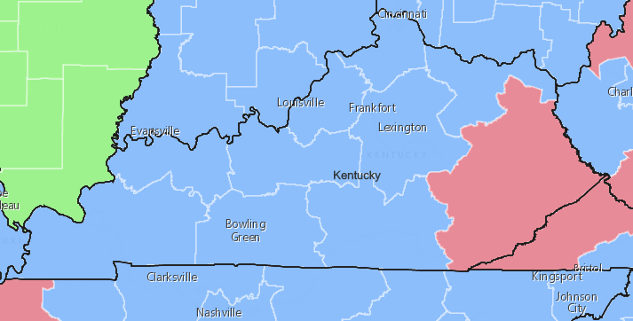
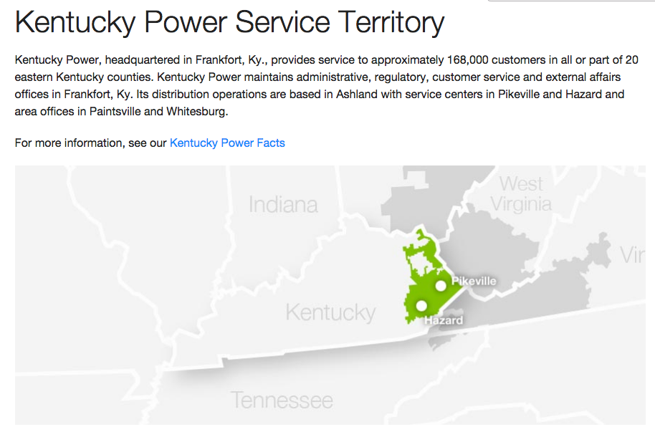
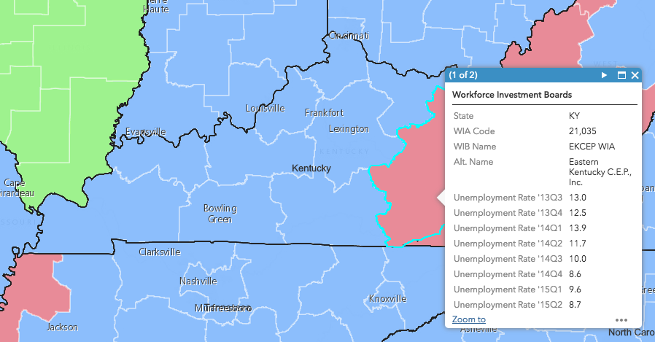
https://upjohn.maps.arcgis.com/apps/webappviewer/index.html?id=4c810cd8d3ed4c219946949707d594ef | https://www.kentuckypower.com/info/facts/ServiceTerritory.aspx

